kelyfos
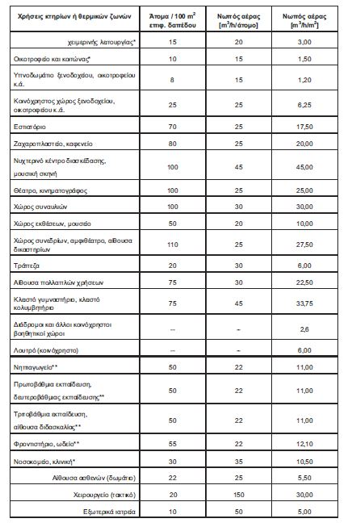
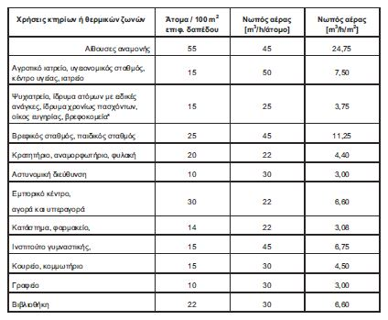
 |  |  |  |  |  | ΑΕΡΙΣΜΟΣ | 380.23 | ΜΘΧ | ΤΟΙΧΟΣ | γ | β | Μήκος | ύψος | Εμβαδό μεικτό | εμβαδο ανοιγματων | Εμβαδό ΦΟ | Εμβαδό τοιχου | ΣΥΝΤ-ΜΘΧ | Uτοιχου |  | ΔΙΑΦΑΝΗ | ΤΟΙΧΟΣ | γ | β | άνοιγμα | ύψος | Εμβαδό | ΣΥΝΤ. ΔΙΕΙΣΔ | ΑΕΡΙΣΜΟΣ | Column1 | Column2 | pinakas2 | Column Labels
 |  |  |  |  |  |  |  | ΜΘΧ | T1 | 0 |  | 5 | 3 | 15.00 | 2.30 | 3.00 | 9.70 | 0.50 | 1.24 |  | A1 | T1 | 0 | 90 | 1 | 2.3 | 2.30 | 15.1 | 34.73 | ΞΥΛΙΝΟ | ΠΑΡΑΘΥΡΟ | Row Labels | T1 | T3 | T4 | T2 | T6 | T5 | Grand Total | ΞΥΛΙΝΟ | ΑΛΟΥΜΙΝΙΟ
 |  |  |  |  |  |  |  |  | T2 | 90 |  | 7 | 3 | 21.00 | 15.00 | 4.20 | 1.80 | 1.00 | 3.04 |  | A2 | T2 | 90 | 90 | 2 | 3 | 6.00 | 15.1 | 90.6 | ΞΥΛΙΝΟ | ΠΑΡΑΘΥΡΟ | A1 | 2.3 |  |  |  |  |  | 2.3 | ΠΟΡΤΑ | ΠΟΡΤΑ
 |  |  |  |  |  |  |  |  | T3 | 23 |  | 3 | 3 | 9.00 | 3.92 | 1.80 | 3.28 | 1.00 | 2.63 |  | A3 | T3 | 23 | 90 | 1 | 3 | 3.00 | 15.1 | 45.3 | ΞΥΛΙΝΟ | ΠΑΡΑΘΥΡΟ | A2 |  |  |  | 6 |  |  | 6 | ΠΑΡΑΘΥΡΟ | ΠΑΡΑΘΥΡΟ
 |  |  |  |  |  |  |  |  | T4 | 45 |  | 2 | 3 | 6.00 | 2.50 | 1.20 | 2.30 | 1.00 | 2.61 |  | A4 | T4 | 45 | 90 | 1 | 1.5 | 1.50 | 15.1 | 22.65 | ΞΥΛΙΝΟ | ΠΑΡΑΘΥΡΟ | A3 |  | 3 |  |  |  |  | 3
 |  |  |  |  |  |  |  |  | T5 | 49 |  | 4 | 3 | 12 | 5.80 | 2.40 | 3.80 | 1.00 | 2.67 |  | A5 | T4 | 45 | 90 | 1 | 1 | 1.00 | 15.1 | 15.1 | ΞΥΛΙΝΟ | ΠΑΡΑΘΥΡΟ | A4 |  |  | 1.5 |  |  |  | 1.5
 |  |  |  |  |  |  |  |  | T6 | 57.3 |  | 8 | 3 | 24.00 | 0.25 | 4.80 | 18.95 | 1.00 | 2.44 |  | A6 | T5 | 49 | 90 | 2 | 2 | 4.00 | 15.1 | 60.4 | ΞΥΛΙΝΟ | ΠΑΡΑΘΥΡΟ | A5 |  |  | 1 |  |  |  | 1
ΦΕΡΩΝ (%) | 20 |  | Uτοιχοι |  | 2.20 |  |  |  | T7 | 45 |  | 3 | 3 | 9.00 | 0.00 | 1.80 | 7.20 | 1.00 | 2.44 |  | A7 | T5 | 49 | 90 | 0.5 | 2 | 1.00 | 15.1 | 15.1 | ΞΥΛΙΝΟ | ΠΑΡΑΘΥΡΟ | A6 |  |  |  |  |  | 4 | 4
ΥΨΟΣ | 3 |  | Uφο |  | 3.40 |  |  |  | T8 | 68 |  | 8 | 3 | 24 | 0 | 4.8 | 19.20 | 1.00 | 2.44 |  | A8 | T6 | 57.3 | 90 | 0.5 | 0.5 | 0.25 | 15.1 | 3.775 | ΞΥΛΙΝΟ | ΠΑΡΑΘΥΡΟ | A7 |  |  |  |  |  | 1 | 1
 |  |  |  |  |  |  |  |  |  |  |  |  |  |  |  |  |  |  |  |  | A9 | T3 | 23 | 90 | 0.6 | 0.6 | 0.36 | 15.1 | 5.436 | ΞΥΛΙΝΟ | ΠΑΡΑΘΥΡΟ | A8 |  |  |  |  | 0.25 |  | 0.25
 |  |  |  |  |  |  |  |  |  |  |  |  |  |  |  |  |  |  |  |  | A10 | T3 | 23 | 90 | 0.7 | 0.8 | 0.56 | 15.1 | 8.456 | ΞΥΛΙΝΟ | ΠΑΡΑΘΥΡΟ | A9 |  | 0.36 |  |  |  |  | 0.36
 |  |  |  |  |  |  |  |  |  |  |  |  |  |  |  |  |  |  |  |  | A11 | T5 | 49 | 90 | 0.4 | 2 | 0.80 | 15.1 | 12.08 | ΞΥΛΙΝΟ | ΠΑΡΑΘΥΡΟ | A10 |  | 0.56 |  |  |  |  | 0.56
 |  |  |  |  |  |  |  |  |  |  |  |  |  |  |  |  |  |  |  |  | A12 | T2 | 90 | 90 | 3 | 3 | 9.00 | 7.4 | 66.6 | ΑΛΟΥΜΙΝΙΟ | ΠΟΡΤΑ | A11 |  |  |  |  |  | 0.8 | 0.8
 |  |  |  |  |  |  |  |  |  |  |  |  |  |  |  |  |  |  |  |  |  |  |  |  |  |  |  |  |  |  |  | A12 |  |  |  | 9 |  |  | 9
 |  |  |  |  |  |  |  |  |  |  |  |  |  |  |  |  |  |  |  |  |  |  |  |  |  |  |  |  |  |  |  | Grand Total | 2.3 | 3.92 | 2.5 | 15 | 0.25 | 5.8 | 29.77

 |  |  |  |  |  |  |  |  |  |  |  |  |  |  |  |  |  |  |  | ΑΘΡΟΙΣΜΑ ΔΙΕΙΣΔΥΣΗΣ
 | ΚΑΤΑΝΑΛΩΣΗ ΖΝΧ |  | 82.14 |  |  |  |  |  |  |  |  |  |  |  |  |  |  |  |  | 0
 | Υ/Δ |  | 3.00 | 0.00 |  |  |  | 0

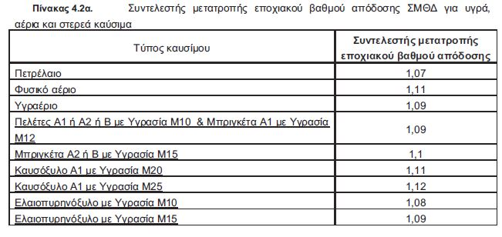

 | ΒΑΘΜΟΣ ΑΠΟΔΟΣΗΣ ΛΕΒΗΤΑ
 | nsΚΘ=ΣΜΘΔ*(nsΑΘ+3%)
 |  |  |  |  |  |  |  |  |  |  |  | Υπερδιαστασιολόγηση |  |  | 171.37%
 | ngen=nsΚΘ*ng1*ng2
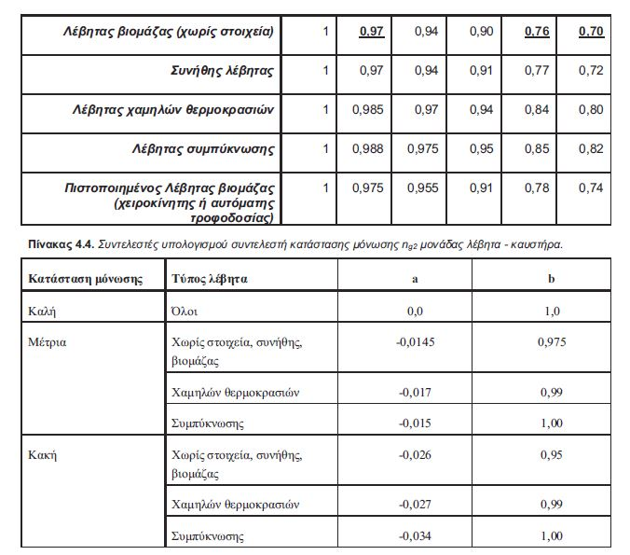
 | 0.65 |  |  |  |  |  |  |  |  | ngm

 | nsΚΘ=ngm*ng0
 | ng2=a*Y+b | a | b
 | 1 | 0 | 1
 | nsΚΘ
 | 0.704
 | ng1
 | 0.92
 | ng2
 | 1
 | ngm
 | 0.8
 | ng0
 | 0.88

 | Pπραγματικό | 95

 | Pgen | 55.43595

 | A | 1513.85

 | Um | 1.2

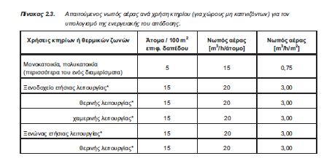
 | Επιφάνεια ΘΖ | 187.47
 | V | 140.6025
 | ΔΤ | 20
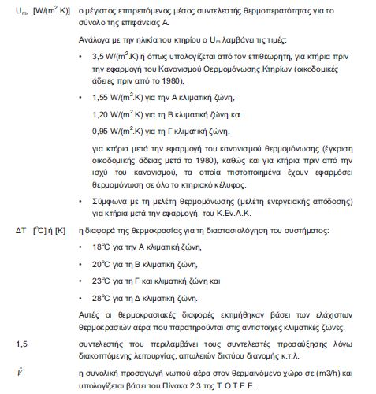

 | Υ | 1.71

op_ΟΡΙΖΟΝΤΑΣ
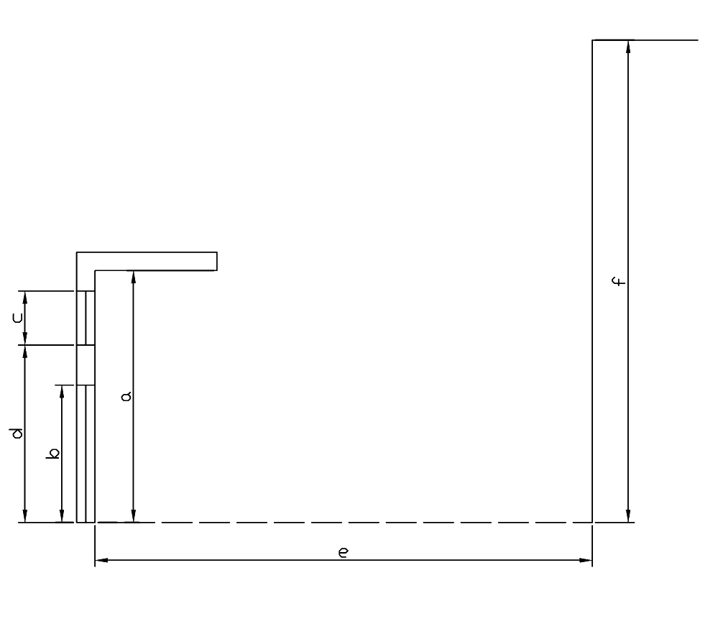
 | (διαστασεις σε m) |  |  |  |  |  |  |  |  |  |  |  | τοιχος |  |  |  |  |  |  |  |  |  |  |  |  |  |  | πορτα |  |  |  |  |  |  |  |  |  |  |  |  |  |  | παραθυρο
 | υψος τοιχου | υψος πορτας | υψος παραθυρου | υψος ποδιας | απόσταση υαλοστασίων απο εξωτερική παρειά τοίχου | αποσταση εμποδιου | υψος εμποδιου πανω απο δαπεδο | προσανατολισμος επιφανειας | γωνια και σκιαση τοιχου |  |  | αρχικος προσανατολισμος | αρχικη γωνια | σκιαση αρχικης γωνιας & προσ | σκιαση τελ. γωνιας & αρχ. προσ. | σκιαση αρχι. γωνιας & τελ. Προσ. | σκιαση τελικης γωνιας & προσ | 1 παρεμβολη γωνιας | 2 παρεμβολη γωνιας | παρεμβολη προσανατολισμου | σκιαση αρχικης γωνιας & προσ | σκιαση τελ. γωνιας & αρχ. προσ. | σκιαση αρχι. γωνιας & τελ. Προσ. | σκιαση τελικης γωνιας & προσ | 1 παρεμβολη γωνιας | 2 παρεμβολη γωνιας | παρεμβολη προσανατολισμου | αρχικη γωνια | σκιαση αρχικης γωνιας & προσ | σκιαση τελ. γωνιας & αρχ. προσ. | σκιαση αρχι. γωνιας & τελ. Προσ. | σκιαση τελικης γωνιας & προσ | 1 παρεμβολη γωνιας | 2 παρεμβολη γωνιας | παρεμβολη προσανατολισμου | σκιαση αρχικης γωνιας & προσ | σκιαση τελ. γωνιας & αρχ. προσ. | σκιαση αρχι. γωνιας & τελ. Προσ. | σκιαση τελικης γωνιας & προσ | 1 παρεμβολη γωνιας | 2 παρεμβολη γωνιας | παρεμβολη προσανατολισμου | αρχικη γωνια | σκιαση αρχικης γωνιας & προσ | σκιαση τελ. γωνιας & αρχ. προσ. | σκιαση αρχι. γωνιας & τελ. Προσ. | σκιαση τελικης γωνιας & προσ | 1 παρεμβολη γωνιας | 2 παρεμβολη γωνιας | παρεμβολη προσανατολισμου | σκιαση αρχικης γωνιας & προσ | σκιαση τελ. γωνιας & αρχ. προσ. | σκιαση αρχι. γωνιας & τελ. Προσ. | σκιαση τελικης γωνιας & προσ | 1 παρεμβολη γωνιας | 2 παρεμβολη γωνιας | παρεμβολη προσανατολισμου
 | a | b | c | d | g | e | f | μοιρες |  | f_hor_h | f_hor_c |  |  | f_hor_h1 | f_hor_h2 | f_hor_h3 | f_hor_h4 | heat | heat | heat | f_hor_c1 | f_hor_c2 | f_hor_c3 | f_hor_c4 | cool | cool | cool |  | f_hor_h1 | f_hor_h2 | f_hor_h3 | f_hor_h4 | heat | heat | heat | f_hor_c1 | f_hor_c2 | f_hor_c3 | f_hor_c4 | cool | cool | cool |  | f_hor_h1 | f_hor_h2 | f_hor_h3 | f_hor_h4 | heat | heat | heat | f_hor_c1 | f_hor_c2 | f_hor_c3 | f_hor_c4 | cool | cool | cool
T1 | 3 | 2.25 | 1.9 | 1.15 | 0.1 | 15 | 3 | 90 | 5.7 | 0.956 | 0.966 | 90 | 5 | 0.96 | 0.93 | 0.97 | 0.95 | 0.956 | 0.967 | 0.956 | 0.97 | 0.94 | 0.98 | 0.97 | 0.966 | 0.979 | 0.966 | #REF! | #REF! | #REF! | #REF! | #REF! | #REF! | #REF! | #REF! | #REF! | #REF! | #REF! | #REF! | #REF! | #REF! | #REF! | #REF! | #REF! | #REF! | #REF! | #REF! | #REF! | #REF! | #REF! | #REF! | #REF! | #REF! | #REF! | #REF! | #REF! | #REF!
T2 | 3 |  | 1.5 | 1 | 0.1 | 13 | 3 | 90 | 6.6 | 0.951 | 0.961 | 90 | 5 | 0.96 | 0.93 | 0.97 | 0.95 | 0.951 | 0.964 | 0.951 | 0.97 | 0.94 | 0.98 | 0.97 | 0.961 | 0.977 | 0.961 | #REF! | #REF! | #REF! | #REF! | #REF! | #REF! | #REF! | #REF! | #REF! | #REF! | #REF! | #REF! | #REF! | #REF! | #REF! | #REF! | #REF! | #REF! | #REF! | #REF! | #REF! | #REF! | #REF! | #REF! | #REF! | #REF! | #REF! | #REF! | #REF! | #REF!
T3 | 3 |  |  |  |  | 4 | 6 | 270 | 48.4 | 0.537 | 0.646 | 270 | 45 | 0.55 | 0.53 | 0.82 | 0.81 | 0.537 | 0.813 | 0.537 | 0.68 | 0.63 | 0.7 | 0.67 | 0.646 | 0.680 | 0.646 | #REF! | #REF! | #REF! | #REF! | #REF! | #REF! | #REF! | #REF! | #REF! | #REF! | #REF! | #REF! | #REF! | #REF! | #REF! | #REF! | #REF! | #REF! | #REF! | #REF! | #REF! | #REF! | #REF! | #REF! | #REF! | #REF! | #REF! | #REF! | #REF! | #REF!
T4 |  |  |  |  |  |  |  |  | 0.0 | 1.000 | 1.000 | 0 | 0 | 1.00 | 1.00 | 1.00 | 0.98 | 1.000 | 1.000 | 1.000 | 1 | 0.96 | 1 | 0.96 | 1.000 | 1.000 | 1.000 | #REF! | #REF! | #REF! | #REF! | #REF! | #REF! | #REF! | #REF! | #REF! | #REF! | #REF! | #REF! | #REF! | #REF! | #REF! | #REF! | #REF! | #REF! | #REF! | #REF! | #REF! | #REF! | #REF! | #REF! | #REF! | #REF! | #REF! | #REF! | #REF! | #REF!
T5 |  |  |  |  |  |  |  |  | 0.0 | 1.000 | 1.000 | 0 | 0 | 1.00 | 1.00 | 1.00 | 0.98 | 1.000 | 1.000 | 1.000 | 1 | 0.96 | 1 | 0.96 | 1.000 | 1.000 | 1.000 | #REF! | #REF! | #REF! | #REF! | #REF! | #REF! | #REF! | #REF! | #REF! | #REF! | #REF! | #REF! | #REF! | #REF! | #REF! | #REF! | #REF! | #REF! | #REF! | #REF! | #REF! | #REF! | #REF! | #REF! | #REF! | #REF! | #REF! | #REF! | #REF! | #REF!
T6 |  |  |  |  |  |  |  |  | 0.0 | 1.000 | 1.000 | 0 | 0 | 1.00 | 1.00 | 1.00 | 0.98 | 1.000 | 1.000 | 1.000 | 1 | 0.96 | 1 | 0.96 | 1.000 | 1.000 | 1.000 | #REF! | #REF! | #REF! | #REF! | #REF! | #REF! | #REF! | #REF! | #REF! | #REF! | #REF! | #REF! | #REF! | #REF! | #REF! | #REF! | #REF! | #REF! | #REF! | #REF! | #REF! | #REF! | #REF! | #REF! | #REF! | #REF! | #REF! | #REF! | #REF! | #REF!
T7 |  |  |  |  |  |  |  |  | 0.0 | 1.000 | 1.000 | 0 | 0 | 1.00 | 1.00 | 1.00 | 0.98 | 1.000 | 1.000 | 1.000 | 1 | 0.96 | 1 | 0.96 | 1.000 | 1.000 | 1.000 | #REF! | #REF! | #REF! | #REF! | #REF! | #REF! | #REF! | #REF! | #REF! | #REF! | #REF! | #REF! | #REF! | #REF! | #REF! | #REF! | #REF! | #REF! | #REF! | #REF! | #REF! | #REF! | #REF! | #REF! | #REF! | #REF! | #REF! | #REF! | #REF! | #REF!
T8 |  |  |  |  |  |  |  |  | 0.0 | 1.000 | 1.000 | 0 | 0 | 1.00 | 1.00 | 1.00 | 0.98 | 1.000 | 1.000 | 1.000 | 1 | 0.96 | 1 | 0.96 | 1.000 | 1.000 | 1.000 | #REF! | #REF! | #REF! | #REF! | #REF! | #REF! | #REF! | #REF! | #REF! | #REF! | #REF! | #REF! | #REF! | #REF! | #REF! | #REF! | #REF! | #REF! | #REF! | #REF! | #REF! | #REF! | #REF! | #REF! | #REF! | #REF! | #REF! | #REF! | #REF! | #REF!
 |  |  |  |  |  |  |  |  | 0.0 | 1.000 | 1.000 | 0 | 0 | 1.00 | 1.00 | 1.00 | 0.98 | 1.000 | 1.000 | 1.000 | 1 | 0.96 | 1 | 0.96 | 1.000 | 1.000 | 1.000 | #REF! | #REF! | #REF! | #REF! | #REF! | #REF! | #REF! | #REF! | #REF! | #REF! | #REF! | #REF! | #REF! | #REF! | #REF! | #REF! | #REF! | #REF! | #REF! | #REF! | #REF! | #REF! | #REF! | #REF! | #REF! | #REF! | #REF! | #REF! | #REF! | #REF!
 |  |  |  |  |  |  |  |  | 0.0 | 1.000 | 1.000 | 0 | 0 | 1.00 | 1.00 | 1.00 | 0.98 | 1.000 | 1.000 | 1.000 | 1 | 0.96 | 1 | 0.96 | 1.000 | 1.000 | 1.000 | #REF! | #REF! | #REF! | #REF! | #REF! | #REF! | #REF! | #REF! | #REF! | #REF! | #REF! | #REF! | #REF! | #REF! | #REF! | #REF! | #REF! | #REF! | #REF! | #REF! | #REF! | #REF! | #REF! | #REF! | #REF! | #REF! | #REF! | #REF! | #REF! | #REF!
 |  |  |  |  |  |  |  |  | 0.0 | 1.000 | 1.000 | 0 | 0 | 1.00 | 1.00 | 1.00 | 0.98 | 1.000 | 1.000 | 1.000 | 1 | 0.96 | 1 | 0.96 | 1.000 | 1.000 | 1.000 | #REF! | #REF! | #REF! | #REF! | #REF! | #REF! | #REF! | #REF! | #REF! | #REF! | #REF! | #REF! | #REF! | #REF! | #REF! | #REF! | #REF! | #REF! | #REF! | #REF! | #REF! | #REF! | #REF! | #REF! | #REF! | #REF! | #REF! | #REF! | #REF! | #REF!
 |  |  |  |  |  |  |  |  | 0.0 | 1.000 | 1.000 | 0 | 0 | 1.00 | 1.00 | 1.00 | 0.98 | 1.000 | 1.000 | 1.000 | 1 | 0.96 | 1 | 0.96 | 1.000 | 1.000 | 1.000 | #REF! | #REF! | #REF! | #REF! | #REF! | #REF! | #REF! | #REF! | #REF! | #REF! | #REF! | #REF! | #REF! | #REF! | #REF! | #REF! | #REF! | #REF! | #REF! | #REF! | #REF! | #REF! | #REF! | #REF! | #REF! | #REF! | #REF! | #REF! | #REF! | #REF!
 |  |  |  |  |  |  |  |  | 0.0 | 1.000 | 1.000 | 0 | 0 | 1.00 | 1.00 | 1.00 | 0.98 | 1.000 | 1.000 | 1.000 | 1 | 0.96 | 1 | 0.96 | 1.000 | 1.000 | 1.000 | #REF! | #REF! | #REF! | #REF! | #REF! | #REF! | #REF! | #REF! | #REF! | #REF! | #REF! | #REF! | #REF! | #REF! | #REF! | #REF! | #REF! | #REF! | #REF! | #REF! | #REF! | #REF! | #REF! | #REF! | #REF! | #REF! | #REF! | #REF! | #REF! | #REF!
 |  |  |  |  |  |  |  |  | 0.0 | 1.000 | 1.000 | 0 | 0 | 1.00 | 1.00 | 1.00 | 0.98 | 1.000 | 1.000 | 1.000 | 1 | 0.96 | 1 | 0.96 | 1.000 | 1.000 | 1.000 | #REF! | #REF! | #REF! | #REF! | #REF! | #REF! | #REF! | #REF! | #REF! | #REF! | #REF! | #REF! | #REF! | #REF! | #REF! | #REF! | #REF! | #REF! | #REF! | #REF! | #REF! | #REF! | #REF! | #REF! | #REF! | #REF! | #REF! | #REF! | #REF! | #REF!

op_ΠΡΟΒΟΛΟΣ
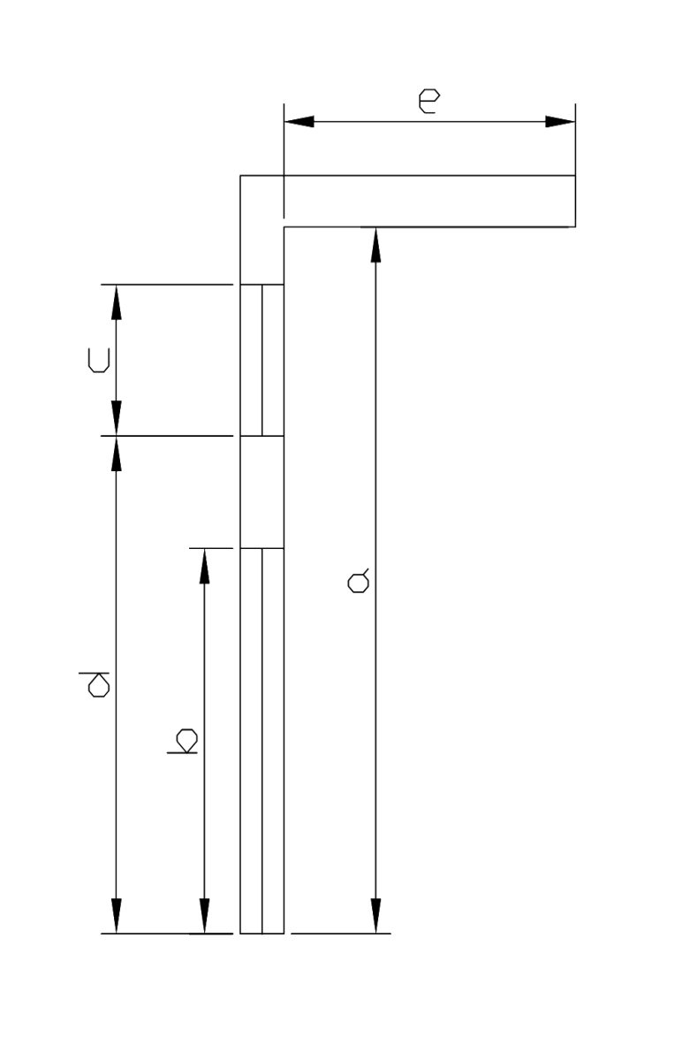
 | (διαστασεις σε m) |  |  |  |  |  |  |  |  |  |  |  |  |  |  |  |  | τοιχος |  |  |  |  |  |  |  |  |  |  |  |  |  |  | πορτα |  |  |  |  |  |  |  |  |  |  |  |  |  |  | παραθυρο
 | υψος τοιχου (κατω απο προβολο) | υψος πορτας | υψος παραθυρου | υψος ποδιας | απόσταση υαλοστασίων απο εξωτερική παρειά τοίχου | μηκος προβολου | προσανατολισμος επιφανειας | γωνια και σκιαση τοιχου |  |  | γωνια και σκιαση πορτας |  |  | γωνια και σκιαση παραθυρου |  |  | αρχικος προσανατολισμος | αρχικη γωνια | σκιαση αρχικης γωνιας & προσ | σκιαση τελ. γωνιας & αρχ. προσ. | σκιαση αρχι. γωνιας & τελ. Προσ. | σκιαση τελικης γωνιας & προσ | 1 παρεμβολη γωνιας | 2 παρεμβολη γωνιας | παρεμβολη προσανατολισμου | σκιαση αρχικης γωνιας & προσ | σκιαση τελ. γωνιας & αρχ. προσ. | σκιαση αρχι. γωνιας & τελ. Προσ. | σκιαση τελικης γωνιας & προσ | 1 παρεμβολη γωνιας | 2 παρεμβολη γωνιας | παρεμβολη προσανατολισμου | αρχικη γωνια | σκιαση αρχικης γωνιας & προσ | σκιαση τελ. γωνιας & αρχ. προσ. | σκιαση αρχι. γωνιας & τελ. Προσ. | σκιαση τελικης γωνιας & προσ | 1 παρεμβολη γωνιας | 2 παρεμβολη γωνιας | παρεμβολη προσανατολισμου | σκιαση αρχικης γωνιας & προσ | σκιαση τελ. γωνιας & αρχ. προσ. | σκιαση αρχι. γωνιας & τελ. Προσ. | σκιαση τελικης γωνιας & προσ | 1 παρεμβολη γωνιας | 2 παρεμβολη γωνιας | παρεμβολη προσανατολισμου | αρχικη γωνια | σκιαση αρχικης γωνιας & προσ | σκιαση τελ. γωνιας & αρχ. προσ. | σκιαση αρχι. γωνιας & τελ. Προσ. | σκιαση τελικης γωνιας & προσ | 1 παρεμβολη γωνιας | 2 παρεμβολη γωνιας | παρεμβολη προσανατολισμου | σκιαση αρχικης γωνιας & προσ | σκιαση τελ. γωνιας & αρχ. προσ. | σκιαση αρχι. γωνιας & τελ. Προσ. | σκιαση τελικης γωνιας & προσ | 1 παρεμβολη γωνιας | 2 παρεμβολη γωνιας | παρεμβολη προσανατολισμου
 | a | b | c | d | g | e | μοιρες |  | f_ov_h | f_ov_c |  | f_ov_h | f_ov_c |  | f_ov_h | f_ov_c |  |  | f_ov_h1 | f_ov_h2 | f_ov_h3 | f_ov_h4 | heat | heat | heat | f_ov_c1 | f_ov_c2 | f_ov_c3 | f_ov_c4 | cool | cool | cool |  | f_ov_h1 | f_ov_h2 | f_ov_h3 | f_ov_h4 | heat | heat | heat | f_ov_c1 | f_ov_c2 | f_ov_c3 | f_ov_c4 | cool | cool | cool |  | f_ov_h1 | f_ov_h2 | f_ov_h3 | f_ov_h4 | heat | heat | heat | f_ov_c1 | f_ov_c2 | f_ov_c3 | f_ov_c4 | cool | cool | cool
T1 | 2.8 |  |  |  |  | 8.75 | 270 | 80.9 | 0.279 | 0.262 | 0.0 | 1.000 | 1.000 | 0.0 | 1.000 | 1.000 | 270 | 80 | 0.29 | 0.23 | 0.38 | 0.325 | 0.279 | 0.370 | 0.279 | 0.27 | 0.225 | 0.32 | 0.27 | 0.262 | 0.311 | 0.262 | 0 | 1 | 0.97 | 1 | 0.97 | 1.000 | 1.000 | 1.000 | 1 | 0.96 | 1 | 0.97 | 1.000 | 1.000 | 1.000 | 0 | 1 | 0.97 | 1 | 0.97 | 1.000 | 1.000 | 1.000 | 1 | 0.96 | 1 | 0.97 | 1.000 | 1.000 | 1.000
T2 | 2.8 | 2.25 | 1.05 | 1.3 | 0.1 | 1.85 | 0 | 52.9 | 0.603 | 0.647 | 49.3 | 0.625 | 0.674 | 63.4 | 0.523 | 0.573 | 0 | 50 | 0.62 | 0.59 | 0.65 | 0.61 | 0.603 | 0.627 | 0.603 | 0.67 | 0.63 | 0.64 | 0.59 | 0.647 | 0.611 | 0.647 | 45 | 0.66 | 0.62 | 0.69 | 0.65 | 0.625 | 0.655 | 0.625 | 0.7 | 0.67 | 0.68 | 0.64 | 0.674 | 0.645 | 0.674 | 60 | 0.55 | 0.51 | 0.57 | 0.53 | 0.523 | 0.543 | 0.523 | 0.6 | 0.56 | 0.55 | 0.49 | 0.573 | 0.509 | 0.573
T3 | 2.8 | 2.25 | 1.05 | 1.2 | 0.1 | 1.7 | 90 | 50.5 | 0.656 | 0.575 | 47.1 | 0.684 | 0.609 | 59.2 | 0.578 | 0.488 | 90 | 50 | 0.66 | 0.62 | 0.64 | 0.58 | 0.656 | 0.634 | 0.656 | 0.58 | 0.53 | 0.52 | 0.48 | 0.575 | 0.516 | 0.575 | 45 | 0.7 | 0.66 | 0.69 | 0.64 | 0.684 | 0.669 | 0.684 | 0.63 | 0.58 | 0.57 | 0.52 | 0.609 | 0.549 | 0.609 | 55 | 0.62 | 0.57 | 0.58 | 0.52 | 0.578 | 0.530 | 0.578 | 0.53 | 0.48 | 0.48 | 0.43 | 0.488 | 0.438 | 0.488
T4 | 2.8 |  |  |  |  | 3.27 | 0 | 66.8 | 0.495 | 0.545 | 0.0 | 1.000 | 1.000 | 0.0 | 1.000 | 1.000 | 0 | 65 | 0.51 | 0.47 | 0.53 | 0.48 | 0.495 | 0.512 | 0.495 | 0.56 | 0.52 | 0.49 | 0.44 | 0.545 | 0.472 | 0.545 | 0 | 1 | 0.96 | 1 | 0.97 | 1.000 | 1.000 | 1.000 | 1 | 0.97 | 1 | 0.97 | 1.000 | 1.000 | 1.000 | 0 | 1 | 0.96 | 1 | 0.97 | 1.000 | 1.000 | 1.000 | 1 | 0.97 | 1 | 0.97 | 1.000 | 1.000 | 1.000
T5 | 2.8 | 2.25 |  |  | 0.1 | 3.3 | 180 | 67.0 | 0.388 | 0.348 | 63.8 | 0.440 | 0.367 | 0.0 | 1.000 | 1.000 | 180 | 65 | 0.42 | 0.34 | 0.45 | 0.37 | 0.388 | 0.418 | 0.388 | 0.36 | 0.33 | 0.39 | 0.34 | 0.348 | 0.370 | 0.348 | 60 | 0.5 | 0.42 | 0.52 | 0.45 | 0.440 | 0.467 | 0.440 | 0.39 | 0.36 | 0.43 | 0.39 | 0.367 | 0.400 | 0.367 | 0 | 1 | 0.97 | 1 | 0.97 | 1.000 | 1.000 | 1.000 | 1 | 0.95 | 1 | 0.96 | 1.000 | 1.000 | 1.000
T6 |  |  |  |  |  |  |  | 0.0 | 1.000 | 1.000 | 0.0 | 1.000 | 1.000 | 0.0 | 1.000 | 1.000 | 0 | 0 | 1 | 0.96 | 1 | 0.97 | 1.000 | 1.000 | 1.000 | 1 | 0.97 | 1 | 0.97 | 1.000 | 1.000 | 1.000 | 0 | 1 | 0.96 | 1 | 0.97 | 1.000 | 1.000 | 1.000 | 1 | 0.97 | 1 | 0.97 | 1.000 | 1.000 | 1.000 | 0 | 1 | 0.96 | 1 | 0.97 | 1.000 | 1.000 | 1.000 | 1 | 0.97 | 1 | 0.97 | 1.000 | 1.000 | 1.000
T7 |  |  |  |  |  |  |  | 0.0 | 1.000 | 1.000 | 0.0 | 1.000 | 1.000 | 0.0 | 1.000 | 1.000 | 0 | 0 | 1 | 0.96 | 1 | 0.97 | 1.000 | 1.000 | 1.000 | 1 | 0.97 | 1 | 0.97 | 1.000 | 1.000 | 1.000 | 0 | 1 | 0.96 | 1 | 0.97 | 1.000 | 1.000 | 1.000 | 1 | 0.97 | 1 | 0.97 | 1.000 | 1.000 | 1.000 | 0 | 1 | 0.96 | 1 | 0.97 | 1.000 | 1.000 | 1.000 | 1 | 0.97 | 1 | 0.97 | 1.000 | 1.000 | 1.000
T8 |  |  |  |  |  |  |  | 0.0 | 1.000 | 1.000 | 0.0 | 1.000 | 1.000 | 0.0 | 1.000 | 1.000 | 0 | 0 | 1 | 0.96 | 1 | 0.97 | 1.000 | 1.000 | 1.000 | 1 | 0.97 | 1 | 0.97 | 1.000 | 1.000 | 1.000 | 0 | 1 | 0.96 | 1 | 0.97 | 1.000 | 1.000 | 1.000 | 1 | 0.97 | 1 | 0.97 | 1.000 | 1.000 | 1.000 | 0 | 1 | 0.96 | 1 | 0.97 | 1.000 | 1.000 | 1.000 | 1 | 0.97 | 1 | 0.97 | 1.000 | 1.000 | 1.000
 |  |  |  |  |  |  |  | 0.0 | 1.000 | 1.000 | 0.0 | 1.000 | 1.000 | 0.0 | 1.000 | 1.000 | 0 | 0 | 1 | 0.96 | 1 | 0.97 | 1.000 | 1.000 | 1.000 | 1 | 0.97 | 1 | 0.97 | 1.000 | 1.000 | 1.000 | 0 | 1 | 0.96 | 1 | 0.97 | 1.000 | 1.000 | 1.000 | 1 | 0.97 | 1 | 0.97 | 1.000 | 1.000 | 1.000 | 0 | 1 | 0.96 | 1 | 0.97 | 1.000 | 1.000 | 1.000 | 1 | 0.97 | 1 | 0.97 | 1.000 | 1.000 | 1.000
 |  |  |  |  |  |  |  | 0.0 | 1.000 | 1.000 | 0.0 | 1.000 | 1.000 | 0.0 | 1.000 | 1.000 | 0 | 0 | 1 | 0.96 | 1 | 0.97 | 1.000 | 1.000 | 1.000 | 1 | 0.97 | 1 | 0.97 | 1.000 | 1.000 | 1.000 | 0 | 1 | 0.96 | 1 | 0.97 | 1.000 | 1.000 | 1.000 | 1 | 0.97 | 1 | 0.97 | 1.000 | 1.000 | 1.000 | 0 | 1 | 0.96 | 1 | 0.97 | 1.000 | 1.000 | 1.000 | 1 | 0.97 | 1 | 0.97 | 1.000 | 1.000 | 1.000
 |  |  |  |  |  |  |  | 0.0 | 1.000 | 1.000 | 0.0 | 1.000 | 1.000 | 0.0 | 1.000 | 1.000 | 0 | 0 | 1 | 0.96 | 1 | 0.97 | 1.000 | 1.000 | 1.000 | 1 | 0.97 | 1 | 0.97 | 1.000 | 1.000 | 1.000 | 0 | 1 | 0.96 | 1 | 0.97 | 1.000 | 1.000 | 1.000 | 1 | 0.97 | 1 | 0.97 | 1.000 | 1.000 | 1.000 | 0 | 1 | 0.96 | 1 | 0.97 | 1.000 | 1.000 | 1.000 | 1 | 0.97 | 1 | 0.97 | 1.000 | 1.000 | 1.000
 |  |  |  |  |  |  |  | 0.0 | 1.000 | 1.000 | 0.0 | 1.000 | 1.000 | 0.0 | 1.000 | 1.000 | 0 | 0 | 1 | 0.96 | 1 | 0.97 | 1.000 | 1.000 | 1.000 | 1 | 0.97 | 1 | 0.97 | 1.000 | 1.000 | 1.000 | 0 | 1 | 0.96 | 1 | 0.97 | 1.000 | 1.000 | 1.000 | 1 | 0.97 | 1 | 0.97 | 1.000 | 1.000 | 1.000 | 0 | 1 | 0.96 | 1 | 0.97 | 1.000 | 1.000 | 1.000 | 1 | 0.97 | 1 | 0.97 | 1.000 | 1.000 | 1.000
 |  |  |  |  |  |  |  | 0.0 | 1.000 | 1.000 | 0.0 | 1.000 | 1.000 | 0.0 | 1.000 | 1.000 | 0 | 0 | 1 | 0.96 | 1 | 0.97 | 1.000 | 1.000 | 1.000 | 1 | 0.97 | 1 | 0.97 | 1.000 | 1.000 | 1.000 | 0 | 1 | 0.96 | 1 | 0.97 | 1.000 | 1.000 | 1.000 | 1 | 0.97 | 1 | 0.97 | 1.000 | 1.000 | 1.000 | 0 | 1 | 0.96 | 1 | 0.97 | 1.000 | 1.000 | 1.000 | 1 | 0.97 | 1 | 0.97 | 1.000 | 1.000 | 1.000
 |  |  |  |  |  |  |  | 0.0 | 1.000 | 1.000 | 0.0 | 1.000 | 1.000 | 0.0 | 1.000 | 1.000 | 0 | 0 | 1 | 0.96 | 1 | 0.97 | 1.000 | 1.000 | 1.000 | 1 | 0.97 | 1 | 0.97 | 1.000 | 1.000 | 1.000 | 0 | 1 | 0.96 | 1 | 0.97 | 1.000 | 1.000 | 1.000 | 1 | 0.97 | 1 | 0.97 | 1.000 | 1.000 | 1.000 | 0 | 1 | 0.96 | 1 | 0.97 | 1.000 | 1.000 | 1.000 | 1 | 0.97 | 1 | 0.97 | 1.000 | 1.000 | 1.000

op_ΠΛΕΥΡΙΚΑ 2
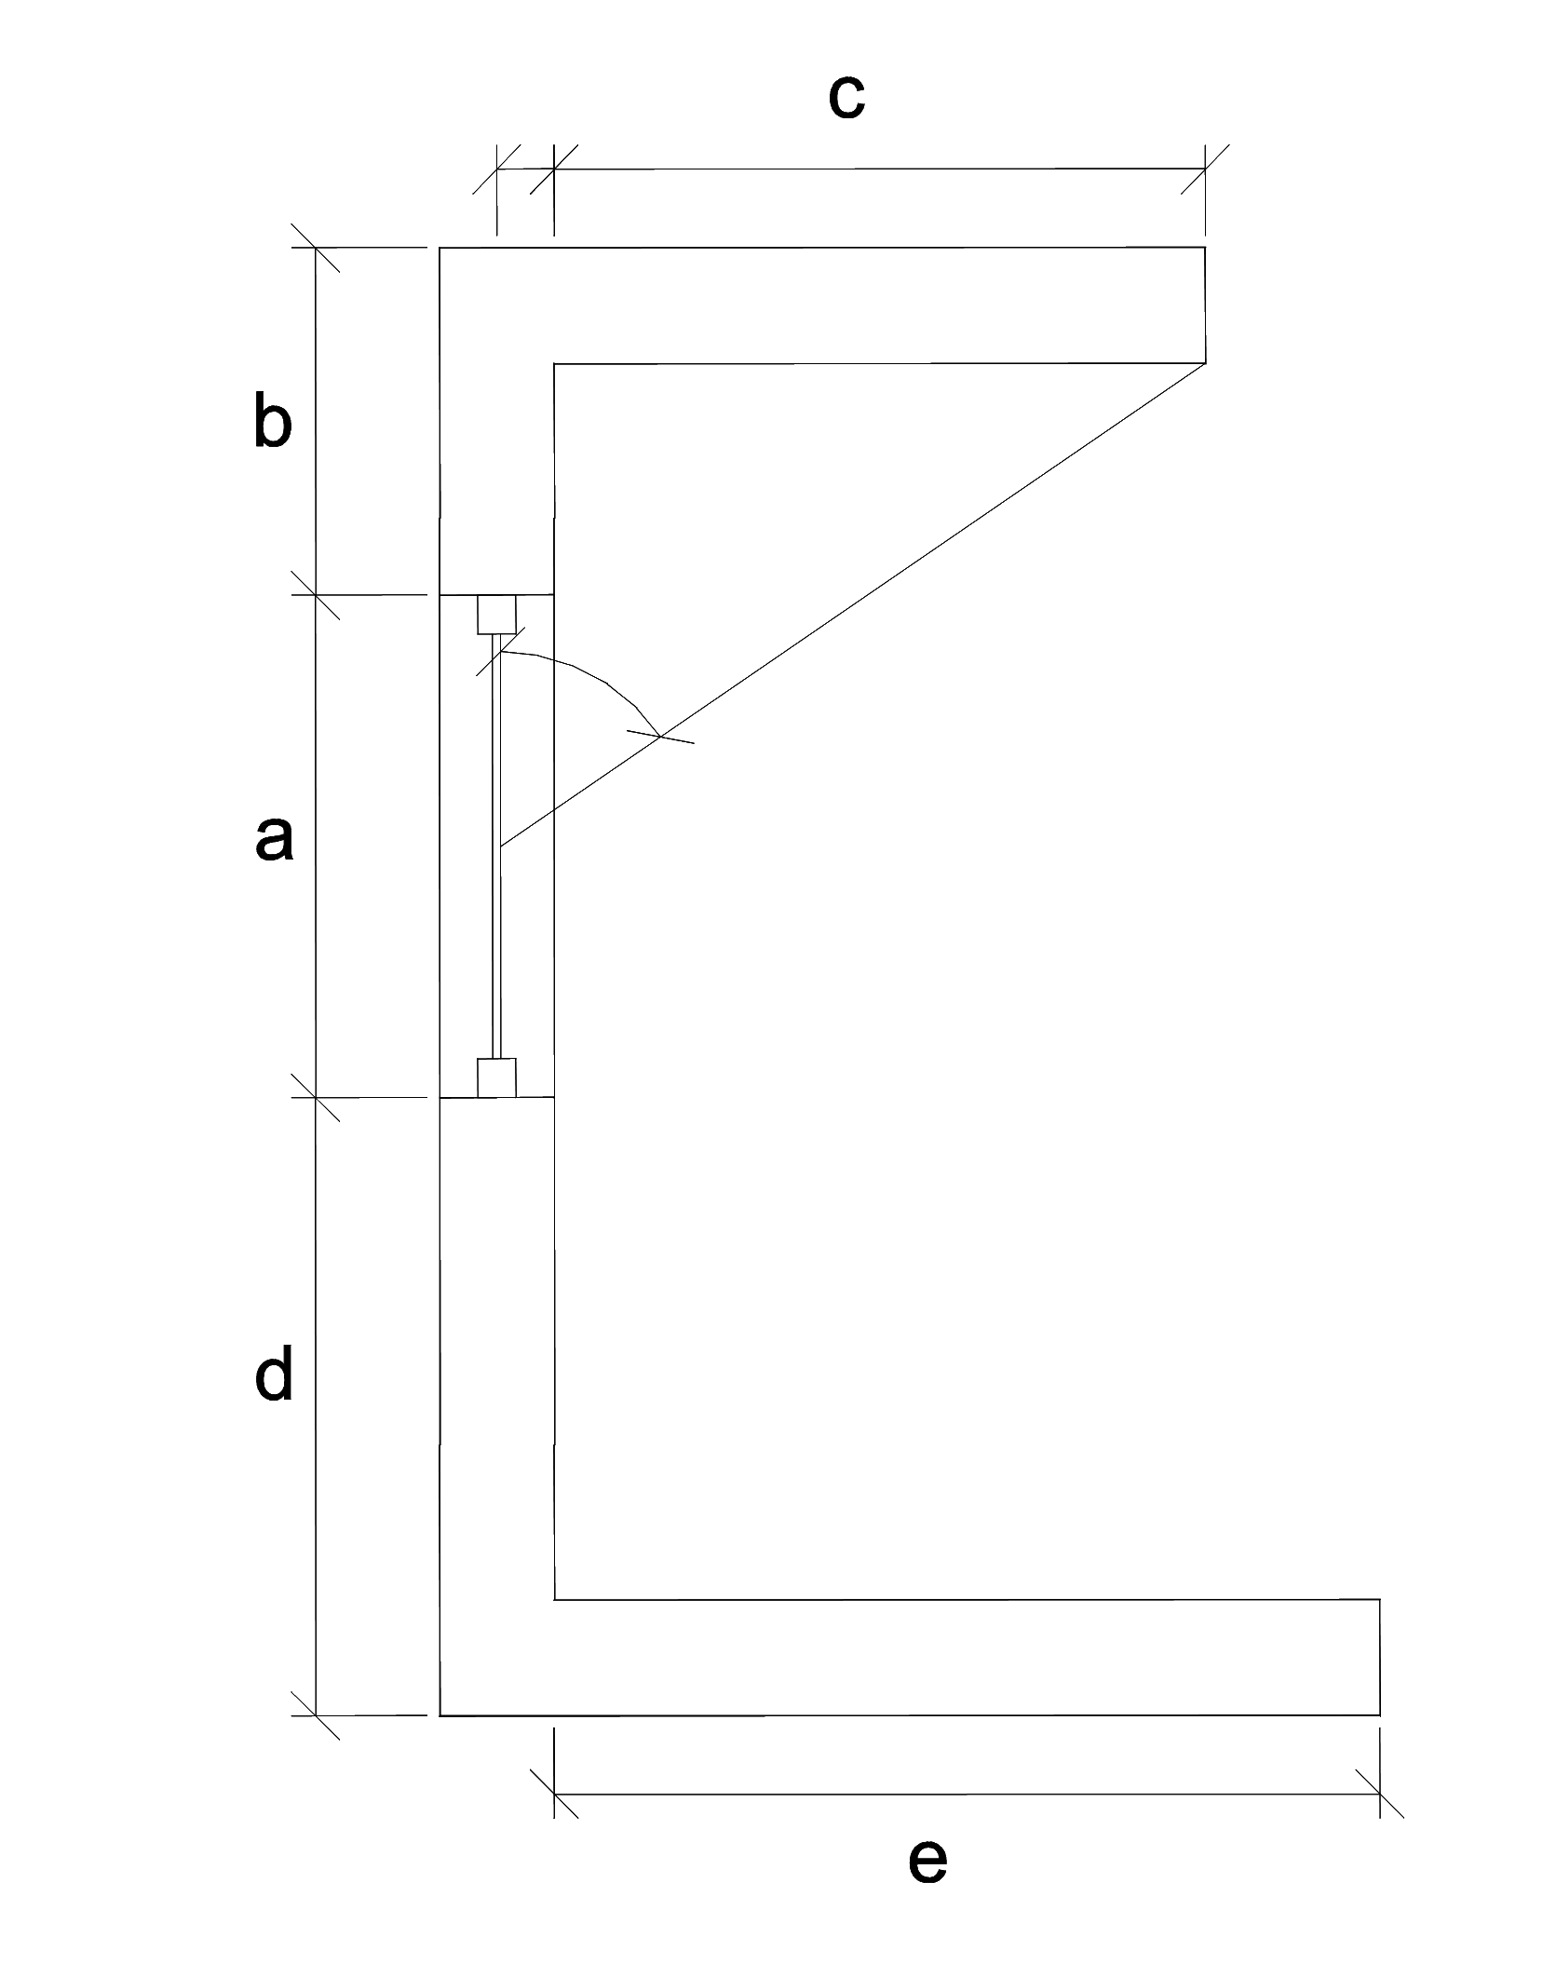
 | ΣΚΙΑΣΗ ΑΠΟ ΔΥΟ ΠΛΕΥΡΙΚΑ ΕΜΠΟΔΙΑ (διαστασεις σε m) θεσεις εμποδιων αριστερα, δεξια οπως φαίνονται απο μέσα! |  |  |  |  |  |  |  |  |  |  |  |  |  |  |  | τοιχος ή ανοιγμα απο εμποδιο ΑΡΙΣΤΕΡΑ |  |  |  |  |  |  |  |  |  |  |  |  |  |  | τοιχος ή ανοιγμα απο εμποδιο ΔΕΞΙΑ
 | πλατος τοιχου ή ανοιγματος | αποσταση τοιχου ή ανοιγματος απο εμποδιο ΑΡΙΣΤΕΡΑ | μηκος ΑΡΙΣΤΕΡΟΥ πλευρικου εμποδιου | αποσταση τοιχου ή ανοιγματος απο εμποδιο ΔΕΞΙΑ | μηκος ΔΕΞΙΟΥ πλευρικου εμποδιου | προσανατολισμος επιφανειας | θεση εμποδιου αριστερα = 1 δεξια = 2 ΑΜΦΟ=3 | ολικός συντελεστής σκίασης απο 2 πλευρικα εμπόδια |  | γωνια και σκιαση τοιχου ή ανοιγματος απο εμποδιο ΑΡΙΣΤΕΡΑ πινακας 3.20.α |  |  | γωνια και σκιαση τοιχου ή ανοιγματος απο εμποδιο ΔΕΞΙΑ πινακας 3.20.β |  |  | αρχικος προσανατολισμος | αρχικη γωνια | σκιαση αρχικης γωνιας & προσ | σκιαση τελ. γωνιας & αρχ. προσ. | σκιαση αρχι. γωνιας & τελ. Προσ. | σκιαση τελικης γωνιας & προσ | 1 παρεμβολη γωνιας | 2 παρεμβολη γωνιας | παρεμβολη προσανατολισμου | σκιαση αρχικης γωνιας & προσ | σκιαση τελ. γωνιας & αρχ. προσ. | σκιαση αρχι. γωνιας & τελ. Προσ. | σκιαση τελικης γωνιας & προσ | 1 παρεμβολη γωνιας | 2 παρεμβολη γωνιας | παρεμβολη προσανατολισμου | αρχικη γωνια | σκιαση αρχικης γωνιας & προσ | σκιαση τελ. γωνιας & αρχ. προσ. | σκιαση αρχι. γωνιας & τελ. Προσ. | σκιαση τελικης γωνιας & προσ | 1 παρεμβολη γωνιας | 2 παρεμβολη γωνιας | παρεμβολη προσανατολισμου | σκιαση αρχικης γωνιας & προσ | σκιαση τελ. γωνιας & αρχ. προσ. | σκιαση αρχι. γωνιας & τελ. Προσ. | σκιαση τελικης γωνιας & προσ | 1 παρεμβολη γωνιας | 2 παρεμβολη γωνιας | παρεμβολη προσανατολισμου
 | a | b | c | d | e | μοιρες |  | f_fin_h | f_fin_c |  | f_fin_h | f_fin_c |  | f_fin_h | f_fin_c |  |  | f_fin_h1 | f_fin_h2 | f_fin_h3 | f_fin_h4 | heat | heat | heat | f_fin_c1 | f_fin_c2 | f_fin_c3 | f_fin_c4 | cool | cool | cool |  | f_fin_h1 | f_fin_h2 | f_fin_h3 | f_fin_h4 | heat | heat | heat | f_fin_c1 | f_fin_c2 | f_fin_c3 | f_fin_c4 | cool | cool | cool
T1 | 3 | 1 | 3 | 2 | 5 | 200 | 2 | 0.854 | 0.918 | 50.2 | 0.894 | 0.854 | 55.0 | 0.821 | 0.918 | 180 | 50 | 0.85 | 0.81 | 0.95 | 0.93 | 0.849 | 0.950 | 0.894 | 0.89 | 0.88 | 0.81 | 0.76 | 0.890 | 0.809 | 0.854 | 50 | 0.85 | 0.81 | 0.83 | 0.79 | 0.830 | 0.810 | 0.821 | 0.89 | 0.88 | 0.96 | 0.96 | 0.885 | 0.960 | 0.918
T2 |  |  |  |  |  |  | 1 | 1.000 | 1.000 | 0.0 | 1.000 | 1.000 | 0.0 | 1.000 | 1.000 | 0 | 0 | 1 | 1 | 1 | 0.95 | 1.000 | 1.000 | 1.000 | 1 | 0.97 | 1 | 0.96 | 1.000 | 1.000 | 1.000 | 0 | 1 | 1 | 1 | 1 | 1.000 | 1.000 | 1.000 | 1 | 0.97 | 1 | 1 | 1.000 | 1.000 | 1.000
T3 |  |  |  |  |  |  | 1 | 1.000 | 1.000 | 0.0 | 1.000 | 1.000 | 0.0 | 1.000 | 1.000 | 0 | 0 | 1 | 1 | 1 | 0.95 | 1.000 | 1.000 | 1.000 | 1 | 0.97 | 1 | 0.96 | 1.000 | 1.000 | 1.000 | 0 | 1 | 1 | 1 | 1 | 1.000 | 1.000 | 1.000 | 1 | 0.97 | 1 | 1 | 1.000 | 1.000 | 1.000
T4 |  |  |  |  |  |  | 1 | 1.000 | 1.000 | 0.0 | 1.000 | 1.000 | 0.0 | 1.000 | 1.000 | 0 | 0 | 1 | 1 | 1 | 0.95 | 1.000 | 1.000 | 1.000 | 1 | 0.97 | 1 | 0.96 | 1.000 | 1.000 | 1.000 | 0 | 1 | 1 | 1 | 1 | 1.000 | 1.000 | 1.000 | 1 | 0.97 | 1 | 1 | 1.000 | 1.000 | 1.000
T5 |  |  |  |  |  |  | 1 | 1.000 | 1.000 | 0.0 | 1.000 | 1.000 | 0.0 | 1.000 | 1.000 | 0 | 0 | 1 | 1 | 1 | 0.95 | 1.000 | 1.000 | 1.000 | 1 | 0.97 | 1 | 0.96 | 1.000 | 1.000 | 1.000 | 0 | 1 | 1 | 1 | 1 | 1.000 | 1.000 | 1.000 | 1 | 0.97 | 1 | 1 | 1.000 | 1.000 | 1.000
T6 |  |  |  |  |  |  | 1 | 1.000 | 1.000 | 0.0 | 1.000 | 1.000 | 0.0 | 1.000 | 1.000 | 0 | 0 | 1 | 1 | 1 | 0.95 | 1.000 | 1.000 | 1.000 | 1 | 0.97 | 1 | 0.96 | 1.000 | 1.000 | 1.000 | 0 | 1 | 1 | 1 | 1 | 1.000 | 1.000 | 1.000 | 1 | 0.97 | 1 | 1 | 1.000 | 1.000 | 1.000
T7 |  |  |  |  |  |  | 1 | 1.000 | 1.000 | 0.0 | 1.000 | 1.000 | 0.0 | 1.000 | 1.000 | 0 | 0 | 1 | 1 | 1 | 0.95 | 1.000 | 1.000 | 1.000 | 1 | 0.97 | 1 | 0.96 | 1.000 | 1.000 | 1.000 | 0 | 1 | 1 | 1 | 1 | 1.000 | 1.000 | 1.000 | 1 | 0.97 | 1 | 1 | 1.000 | 1.000 | 1.000
T8 |  |  |  |  |  |  | 1 | 1.000 | 1.000 | 0.0 | 1.000 | 1.000 | 0.0 | 1.000 | 1.000 | 0 | 0 | 1 | 1 | 1 | 0.95 | 1.000 | 1.000 | 1.000 | 1 | 0.97 | 1 | 0.96 | 1.000 | 1.000 | 1.000 | 0 | 1 | 1 | 1 | 1 | 1.000 | 1.000 | 1.000 | 1 | 0.97 | 1 | 1 | 1.000 | 1.000 | 1.000
 |  |  |  |  |  |  |  | FALSE | FALSE | 0.0 | 1.000 | 1.000 | 0.0 | 1.000 | 1.000 | 0 | 0 | 1 | 1 | 1 | 0.95 | 1.000 | 1.000 | 1.000 | 1 | 0.97 | 1 | 0.96 | 1.000 | 1.000 | 1.000 | 0 | 1 | 1 | 1 | 1 | 1.000 | 1.000 | 1.000 | 1 | 0.97 | 1 | 1 | 1.000 | 1.000 | 1.000
 |  |  |  |  |  |  |  | FALSE | FALSE | 0.0 | 1.000 | 1.000 | 0.0 | 1.000 | 1.000 | 0 | 0 | 1 | 1 | 1 | 0.95 | 1.000 | 1.000 | 1.000 | 1 | 0.97 | 1 | 0.96 | 1.000 | 1.000 | 1.000 | 0 | 1 | 1 | 1 | 1 | 1.000 | 1.000 | 1.000 | 1 | 0.97 | 1 | 1 | 1.000 | 1.000 | 1.000
 |  |  |  |  |  |  |  | FALSE | FALSE | 0.0 | 1.000 | 1.000 | 0.0 | 1.000 | 1.000 | 0 | 0 | 1 | 1 | 1 | 0.95 | 1.000 | 1.000 | 1.000 | 1 | 0.97 | 1 | 0.96 | 1.000 | 1.000 | 1.000 | 0 | 1 | 1 | 1 | 1 | 1.000 | 1.000 | 1.000 | 1 | 0.97 | 1 | 1 | 1.000 | 1.000 | 1.000
 |  |  |  |  |  |  |  | FALSE | FALSE | 0.0 | 1.000 | 1.000 | 0.0 | 1.000 | 1.000 | 0 | 0 | 1 | 1 | 1 | 0.95 | 1.000 | 1.000 | 1.000 | 1 | 0.97 | 1 | 0.96 | 1.000 | 1.000 | 1.000 | 0 | 1 | 1 | 1 | 1 | 1.000 | 1.000 | 1.000 | 1 | 0.97 | 1 | 1 | 1.000 | 1.000 | 1.000
 |  |  |  |  |  |  |  | FALSE | FALSE | 0.0 | 1.000 | 1.000 | 0.0 | 1.000 | 1.000 | 0 | 0 | 1 | 1 | 1 | 0.95 | 1.000 | 1.000 | 1.000 | 1 | 0.97 | 1 | 0.96 | 1.000 | 1.000 | 1.000 | 0 | 1 | 1 | 1 | 1 | 1.000 | 1.000 | 1.000 | 1 | 0.97 | 1 | 1 | 1.000 | 1.000 | 1.000
 |  |  |  |  |  |  |  | FALSE | FALSE | 0.0 | 1.000 | 1.000 | 0.0 | 1.000 | 1.000 | 0 | 0 | 1 | 1 | 1 | 0.95 | 1.000 | 1.000 | 1.000 | 1 | 0.97 | 1 | 0.96 | 1.000 | 1.000 | 1.000 | 0 | 1 | 1 | 1 | 1 | 1.000 | 1.000 | 1.000 | 1 | 0.97 | 1 | 1 | 1.000 | 1.000 | 1.000
 |  |  |  |  |  |  |  | FALSE | FALSE | 0.0 | 1.000 | 1.000 | 0.0 | 1.000 | 1.000 | 0 | 0 | 1 | 1 | 1 | 0.95 | 1.000 | 1.000 | 1.000 | 1 | 0.97 | 1 | 0.96 | 1.000 | 1.000 | 1.000 | 0 | 1 | 1 | 1 | 1 | 1.000 | 1.000 | 1.000 | 1 | 0.97 | 1 | 1 | 1.000 | 1.000 | 1.000

